상품제안서
uni제트스트림3색507(0.7)+스타사각형광펜세트 | 상품코드: S38531

 |  |  |  |  |  |  | 02-713-8555 | www.synergygift.co.kr
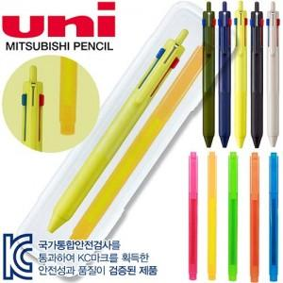

【상세/제작정보】 | <p><span style="font-size: 14pt;">* 300세트 미만 시 볼펜&amp;샤프 실크 인쇄비 1곳 포함&nbsp;</span></p><p>&nbsp;</p><p><span style="font-size: 14pt;">* 케이스 인쇄비 별도문의</span>​&nbsp;</p>

【인쇄/포장옵션】 | 실크 / 플라스틱케이스

【공급단가】 | 수량 | 50~ | 100~ | 300~ | 500~ | 1,000~
*VAT별도 | 단가 | 5,680원 | 5,590원 | 5,460원 | 5,240원 | 5,020원

【상품 URL】 | https://www.synergygift.co.kr:443/src/goods_detail.php?gdno=38531

